XFS
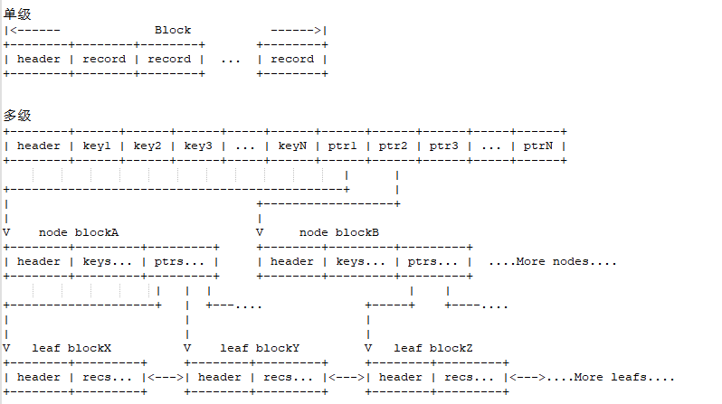
参考文档：https://www.zhihu.com/people/zorrolang/posts

XFS的第一个概念就是Allocation Group，简称AG，XFS首先将一个文件系统分成多个Group
on-disk：粗体黑线代表一整个磁盘，细黑线代表一个AG
 | AG-0 | AG-1 | AG-2 | ... | AG-N

b+tree结构核心：

AGI
AGI:AG inode b+tree info
on-disk: 细实线是一个扇区
 | 参考fs/xfs/libxfs/xfs_format.h ---> struct xfs_agi
 | __be32 agi_magicnum | 0x58414749 // magic number == XAGI
 | __be32 agi_versionnum | 对于AGI结构来说，目前只有一个历史版本，记录在XFS_AGI_VERSION
 | __be32 agi_seqno | 此AGI结构所属AG号
 | __be32 agi_length | 当前AG的大小，单位为文件系统blocksize
 | __be32 agi_count | 表示当前AG已经分配了多少数量的inodes
 | __be32 agi_root | 指明当前AG用于管理inode的B+tree结构的根在哪个block
 | __be32 agi_level | 表明当前用于inode管理的b+tree的深度。
 | __be32 agi_freecount | 表示当前有多少未被使用的inodes
 | __be32 agi_newino | 指明最近最后一次分配的inode号
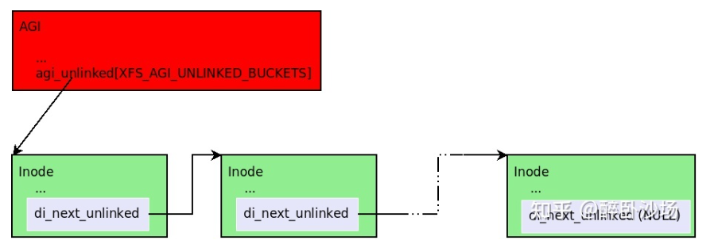
 | __be32 agi_dirino | 此域已经被废弃不再使用，所以保持为NULL(-1)
 | __be32 agi_unlinked[XFS_AGI_UNLINKED_BUCKETS] | XFS_AGI_UNLINKED_BUCKETS=64，所以64*4字节 = 256字节长度。所以此域占256个字节长度。这个域是一个哈希表，用于追踪那些已经被删除，但是仍然被运行中的某些程序占用的inodes。只有在运行中或crash掉的XFS中才可能在这个域中看到非NUll(-1)的数值。所以此处全是ffff.....ffff。
 | uuid_t agi_uuid | 记录当前文件系统的uuid，与之前讲过的uuid意义一致。
 | __be32 agi_crc | 当前AGI域的CRC校验值。
 | __be32 agi_pad32 | 填补对齐用的域，无用数值
 | __be64 agi_lsn | 最后一次对AGI进行写操作的Log序列号
 | __be32 agi_free_root | AGI用于管理free inode的B+tree结构的头结构地址和深度
 | __be32 agi_free_level
 | __be32 agi_iblocks | 这两个域用于XFS的inodecount特性，此处分别记录目前用于 inode B+tree和free inode B+tree的block数量
 | __be32 agi_fblocks
 | ...

file inode datafork
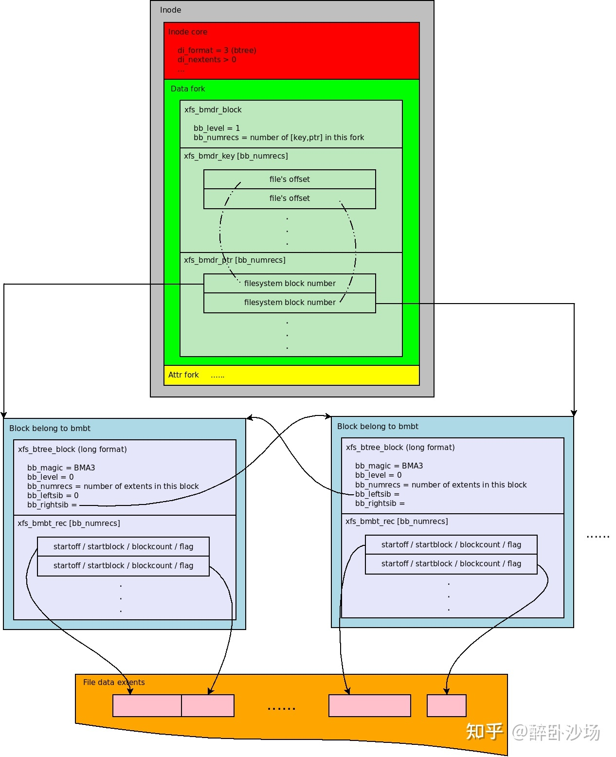
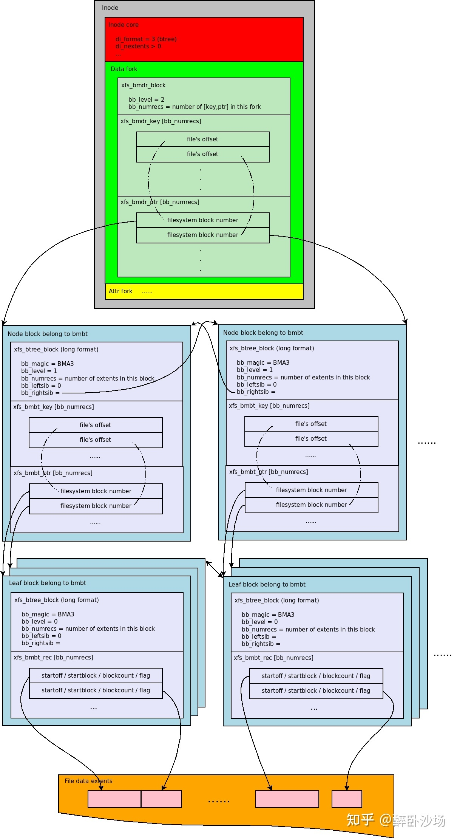
file inode datafork
分为两个不同的形式：
 | extent结构:
 | typedef struct xfs_bmbt_rec -> xfs_bmbt_rec_t | typedef struct xfs_bmbt_irec -> xfs_bmbt_irec_t
 | __be64 l0 | xfs_fileoff_t br_startoff | :21 | 文件的逻辑偏移块号，属于文件size内的逻辑偏移
 |  | xfs_fsblock_t br_startblock | :52 | 此extent相对于整个文件系统的起始物理块号
 | __be64 l1 | xfs_filblks_t br_blockcount | :54 | 此extent包含多少个块
 |  | xfs_exntst_t br_state | :1 | 此extent的一个标记位，包含下面两个标记: XFS_EXT_UNWRITTEN表示当前extent处于预分配但是还没有实际数据写入的状态。 XFS_EXT_NORM则是相对于XFS_EXT_UNWRITTEN而言是一个正式的有数据写入状态的extent。

1)Data format之Extents list
di_format == XFS_DINODE_FMT_LOCAL
on-disk:黑框为inode datafork中的数据结构
 | 每一个xfs_bmbt_irec_t记录了一个extent，一个extent里面包含了一个文件的bmap的映射
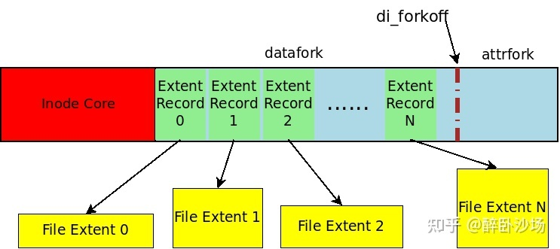
 | xfs_bmbt_irec_t 0
 | xfs_bmbt_irec_t 1
 | xfs_bmbt_irec_t 2
 | xfs_bmbt_irec_t 3
 | ...
 | xfs_bmbt_irec_t N

2)Data format之BMap BTree
di_format == XFS_DINODE_FMT_EXTENTS
既然是树结构就需要head，因为inode中的数据在core中已经有记录了，所以这里的head只有两个变量
on-disk:黑框为inode datafork中的数据结构
 | head:
 | typedef struct xfs_bmdr_block -> xfs_bmdr_block_t
 | __be16 bb_level | 当前的深度
 | __be16 bb_numrecs | 当前block里有多少records
 | typedef struct xfs_bmbt_key -> xfs_bmbt_key_t xfs_bmdr_key_t
 | __be64 br_startoff | [key]记录的是文件的逻辑（块）偏移量
 | __be64 br_startoff
 | __be64 br_startoff
 | ...
 | typedef __be64 xfs_bmbt_ptr_t xfs_bmdr_ptr_t; | [ptr]记录的是下一级Btree Block的块号
 | typedef __be64 xfs_bmbt_ptr_t xfs_bmdr_ptr_t;
 | typedef __be64 xfs_bmbt_ptr_t xfs_bmdr_ptr_t;
 | ...

因为bmap blcok是一个单独的block所以需要使用head。
on-disk:黑框为一个inode bmap tree中间节点的block
 | __be32 bb_magic |  |  | 0x424d4133 // magic number == BMA3
 | __be16 bb_level |  |  | 表示当前这个xfs_btree_block所在的block的B+tree的level，如果level是0，表示当前的block存储的都是叶子节点，包含这个Tree的真正数据记录(Records)
 | __be16 bb_numrecs |  |  | 表示当前block有多少个record（如果是叶子节点），或者有多少[key, ptr]对（如果是中间节点）。
 | union struct xfs_btree_block_shdr s; struct xfs_btree_block_lhdr l; |  |  | short format用于AG内部寻址的B+tree，long format用于全XFS（可跨AG寻址）的B+tree，实际差异就是一个是32位地址一个是64位地址； 因为inode的bmap可以分配到不同的AG之间，所以使用xfs_btree_block_lhdr
 | __be64 bb_leftsib |  |  | 指向同级的左右节点所在的block
 | __be64 bb_rightsib |  |  | 指向同级的左右节点所在的block
 | __be64 bb_blkno |  |  | 以512字节为单位表示当前的block号
 | __be64 bb_lsn |  |  | 最后一次对这个block进行写入操作的Log sequence number
 | uuid_t bb_uuid |  |  | 保存结构block的uuid，对应sb_uuid或者sb_meta_uuid。
 | __be32 bb_owner |  |  | 当前block所属的AG号
 | __le32 bb_crc |  |  | 当前block内容的crc校验值。
 | __le32 bb_pad
 | typedef struct xfs_bmbt_key -> xfs_bmbt_key_t xfs_bmdr_key_t | xfs_bmbt_irec_t 0
 | __be64 br_startoff | xfs_bmbt_irec_t 1
 | __be64 br_startoff | xfs_bmbt_irec_t 2
 | __be64 br_startoff | xfs_bmbt_irec_t 3
 | ... | ...
 | typedef __be64 xfs_bmbt_ptr_t xfs_bmdr_ptr_t; | ...
 | typedef __be64 xfs_bmbt_ptr_t xfs_bmdr_ptr_t; | ...
 | typedef __be64 xfs_bmbt_ptr_t xfs_bmdr_ptr_t; | ...
 | ... | xfs_bmbt_irec_t N

 | 单级的BMap BTree |  |  |  | 多级BMap BTree

Block directory
这种单一directory block存储数据的目录叫Block directory。
on-disk:黑框为direcory inode datafork中的数据结构 |  |  |  | on-disk:黑框为一个direcotry block中的数据结构
 | block directory的datafork种只有一个extent，就是那个bmx[0] |  |  |  | xfs_dir3_data_hdr |  |  |  | 每个空间都会有一个头，表明了空间是用来干嘛的
 | startoff | startoff一定是0 |  |  | struct xfs_dir3_blk_hdr hdr
 | startblock | startblock为block开始位置 | 指向了一块空间---> |  | __be32 magic |  |  |  | 0x58444233 //
 | blockcount | blockcount等于direcotry blocksize / filesystem block |  |  | __be3 crc
 | extentflag |  |  |  | __be64 blkno |  |  |  | directory block的起始块号，以512字节为单位计算的
 | ... |  |  |  | __be64 lsn
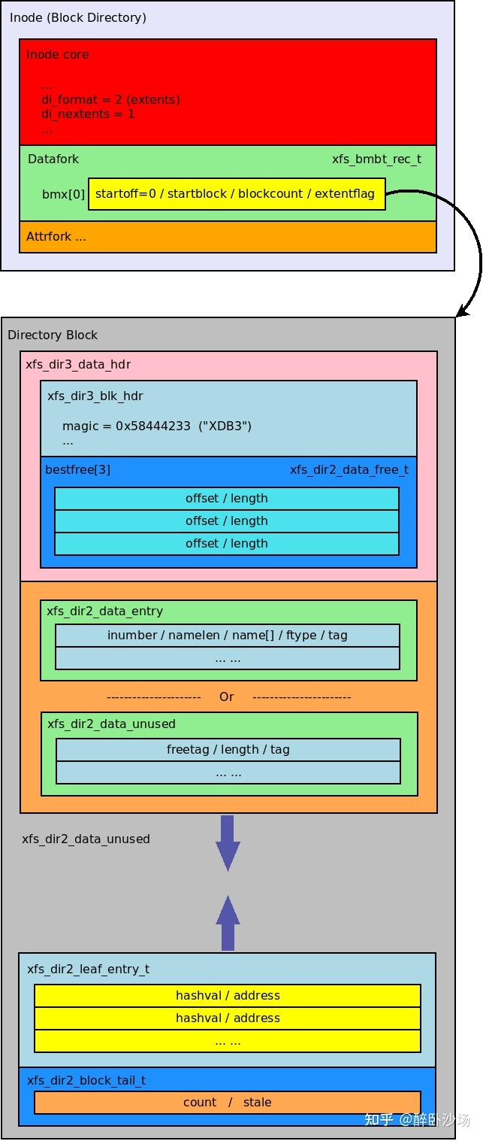
 |  |  |  |  | uuid_t uuid
 |  |  |  |  | __be64 owner |  |  |  | 记录着当前这个directory block属于哪个inode
 |  |  |  |  | xfs_dir2_data_free_t best_free[XFS_DIR2_DATA_FD_COUNT] |  |  |  | XFS_DIR2_DATA_FD_COUNT ==3 用来记录在这块空间中空闲的空间 尽量记录空间最大的三个
 |  |  |  |  | __be16 offset
 |  |  |  |  | __be16 length
 |  |  |  |  | __be32 pad
 |  |  |  |  | typedef struct xfs_dir2_data_entry ->xfs_dir2_data_entry_t |  | typedef struct xfs_dir2_data_unused -> xfs_dir2_data_unused_t
 |  |  |  |  | __be64 inumber | inode number | __be16 freetag | 表示此entry是unused的， 这个域固定是0xFFFF
 |  |  |  |  | __u8 namelen | name的长度 | __be16 length | 表示当前这个unused空间的长度
 |  |  |  |  | __u8 name[] | name数组 | __be16 tag | 表示当前这个entry相对于其所在directory block的偏移地址。
 |  |  |  |  | __u8 filetype | ftype文件类型
 |  |  |  |  | __be16 tag | 表示当前这个entry相对于其所在directory block的偏移地址。
 |  |  |  |  | xfs_dir2_data_entry_t |  | xfs_dir2_data_unused_t
 |  |  |  |  | ... ...
 |  |  |  |  | xfs_dir2_data_entry_t |  | xfs_dir2_data_unused_t
 |  |  |  |  | xfs_dir2_data_entry_t |  | xfs_dir2_data_unused_t
 |  |  |  |  | ... ...
 |  |  |  |  | XFS为了加速对目录entry的检索，特意加入了hash表,对name进行快速的定位
 |  |  |  |  | typedef struct xfs_dir2_leaf_entry -> xfs_dir2_leaf_entry_t
 |  |  |  |  | __be32 hashval |  |  |  | hash值
 |  |  |  |  | __be32 address |  |  |  | 在此directory block内的偏移地址（单位是8字节，所以实际地址需要address再乘以8
 |  |  |  |  | xfs_dir2_leaf_entry_t
 |  |  |  |  | ... ...
 |  |  |  |  | typedef struct xfs_dir2_block_tail -> xfs_dir2_block_tail_t;
 |  |  |  |  | __be32 count |  |  |  | 记录当前directory block有多少leaf
 |  |  |  |  | __be32 stale |  |  |  | stale的值表示count记录的总数中有多少free的leaf

Leaf Directory
on-disk:黑框为direcory inode datafork中的数据结构
 | block directory的datafork中有多个extent，其中偏移为XFS_DIR2_LEAF_OFFSET的是leaf，记录hash对
 | startoff
 | startblock | 指向一块空间-------------> | xfs_dir3_data_hdr
 | blockcount |  | xfs_dir2_data_entry_t | xfs_dir2_data_unused_t
 | extentflag |  | xfs_dir2_data_entry_t | xfs_dir2_data_unused_t
 | startoff |  | ...
 | startblock |  | xfs_dir2_data_entry_t | xfs_dir2_data_unused_t
 | blockcount |  | xfs_dir2_data_entry_t | xfs_dir2_data_unused_t
 | extentflag
 | startoff
 | startblock
 | blockcount
 | extentflag
 | ...
 | startoff | XFS_DIR2_LEAF_OFFSET用来存储leaf directory
 | startblock | 指向一块空间-------------> | xfs_dir3_leaf | leaf directory 的头结构
 | blockcount |  | xfs_da3_blkinfo
 | extentflag |  | xfs_da_blkinfo
 |  |  | __be32 forw | 用于串联链表使用的指针，因为这里只有一个leaf，所以此处两个值都是空
 |  |  | __be32 back
 |  |  | __be16 magic | magic number是0x3df1
 |  |  | __be16 pad
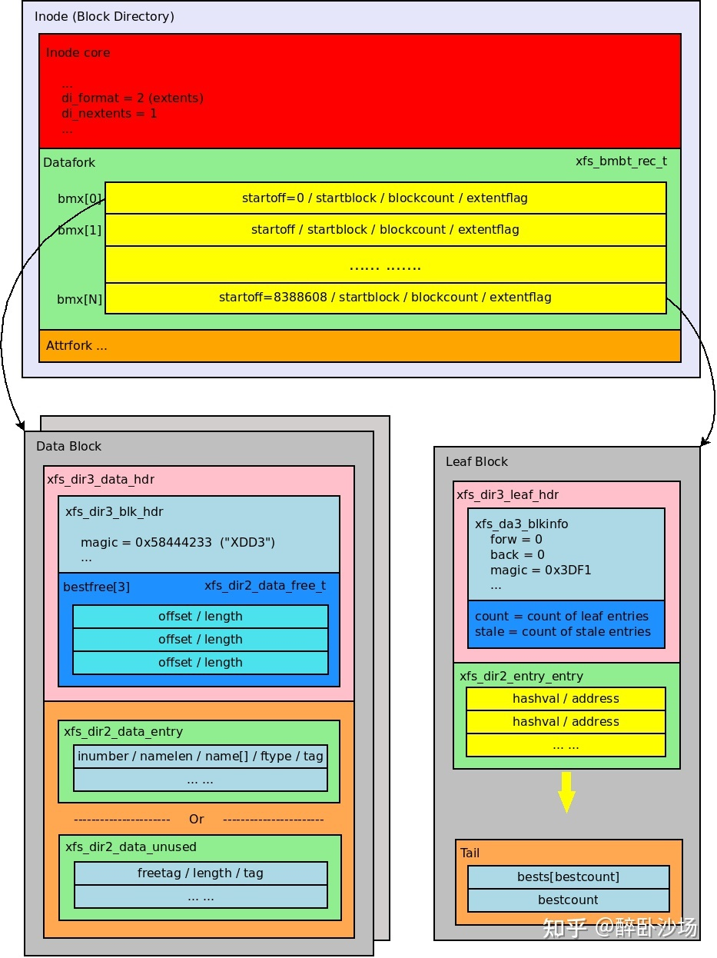
 |  |  | __be32 crc
 |  |  | __be64 blkno
 |  |  | __be64 lsn
 |  |  | uuid_t uuid
 |  |  | __be64 owner
 |  |  | __be16 count | leaf block中有多少个entry
 |  |  | __be16 stale | leaf block里有多少个unused的entry
 |  |  | __be32 pad
 |  |  | xfs_dir2_leaf_entry
 |  |  | xfs_dir2_leaf_entry
 |  |  | ...
 |  |  | xfs_dir2_leaf_entry
 |  |  | lbests[bestcount] | 记录了长度最大的unused space
 |  |  | xfs_dir2_leaf_tail
 |  |  | __be32 bestcount | 其中记录了本个inode datafork中记录了多少个数的direcroy block大小的空间 即，datafork中每个extent中的blockcount的和/filesystem_blocksize

